CAP
 | CAP
 | Ngày chạy:

Thông tin chung về phôi
Product Type | Hình ảnh đại diện - Video |  |  |  | Chất liệu | Chi tiết Size | AVG thời gian sx+ ship theo vendor |  | AVG thời gian sx+ ship thực tế | Notes |  |  |  | Link folder
A |  |  |  |  | Vải polyester |  | Thời gian sản xuất: 2-4 bds Thời gian ship: 4-7 bds (add 2-6 day delay nếu có) |  | Update sau 5 tuần chạy phôi này | Mũ lưỡi trai 5 múi có cấu trúc chắc chắn, mặt trước liền mạch, khóa cài bằng nhựa phía sau giúp điều chỉnh kích cỡ, dải thấm mồ hôi mềm mại bên trong tạo cảm giác thoải mái tối đa và vành mũ bằng nhựa cứng cáp được uốn cong sẵn. Chất liệu vải polyester nhẹ, thích hợp để giữ cho đầu luôn mát mẻ ngay cả trong thời tiết nóng bức. Một lớp vải cứng được thêm vào mặt trước, tạo hình và giúp giữ dáng ngay cả trong điều kiện khắc nghiệt nhất. Các lỗ xỏ dây được gia cố và khâu chắc chắn ở bốn mặt (trừ mặt trước) để thông gió tốt hơn
B |  |  |  |  | Poly Fabric with Nylon Mesh bac |  | Thời gian sản xuất: 2-4 bds Thời gian ship: 4-7 bds (add 2-6 day delay nếu có) |  | Update sau 5 tuần chạy phôi này | Chất liệu: Vải poly với lớp lưới nylon phía sau. Thiết kế 5 múi nổi bật với vành mũ cong sẵn mang lại cho chiếc mũ này chất lượng chắc chắn và cấu trúc rõ nét. Mặt trước được gia cố thêm bằng vải lót để trông cứng cáp hơn. Tấm che mặt chắc chắn, được uốn cong sẵn giúp bảo vệ khuôn mặt bạn khỏi ánh nắng mặt trời. Phần lưng bằng lưới in họa tiết mang lại khả năng thoáng khí tuyệt vời cho đầu của bạn. Băng đô thấm mồ hôi có thể thấm hút mồ hôi và giữ cho đầu bạn luôn mát mẻ ngay cả khi trời nắng nóng ngoài trời. Nút màu đen mặc định. Khóa cài điều chỉnh phía sau giúp dễ dàng điều chỉnh cho phù hợp với nhiều kích cỡ mũ khác nhau.
C |  |  |  |  | Material: - Front Panels: 60% cotton / 40% polyester – structured and sturdy for a polished look. - Mesh Back: 100% polyester – breathable and lightweight for everyday comfort. - Patch: High-quality faux leather – designed to hold fine printing with lasting clarity. |  | Thời gian sản xuất: 2-3 bds Thời gian ship: 3-5 bds (add 2-6 day delay nếu có) |  | Update sau 3 tuần chạy phôi này | Out of stock: White,Black,Black/Vegas Gold,Khaki/Coffee
K |  |  |  |  | Chất liệu: - Khóa cài phía sau: 60/40 cotton/polyester, mặt lưới 100% polyester - Miếng vá: Da giả |  | Thời gian sản xuất: 2-3 bds Thời gian ship: 3-5 bds (add 2-6 day delay nếu có) |  | Update sau 3 tuần chạy phôi này | Chất liệu: - Mặt trước: 60% cotton / 40% polyester – có cấu trúc chắc chắn, tạo vẻ ngoài lịch lãm. - Lưới phía sau: 100% polyester – thoáng khí và nhẹ nhàng, mang lại sự thoải mái hàng ngày. - Miếng vá: Da giả chất lượng cao – được thiết kế để khắc hình tinh xảo với độ sắc nét lâu dài. Miếng vá giả da khắc laser: Thêm điểm nhấn cao cấp với chi tiết khắc laser giúp logo hoặc thiết kế của bạn trở nên sống động với độ chính xác cao cấp. Mỗi miếng vá được khắc và sau đó được gắn cẩn thận lên mũ để có vẻ ngoài chuyên nghiệp. Hình dạng miếng dán: Hình tròn, hình bầu dục, hình chữ nhật, hình chữ nhật cong, hình vuông – giúp bạn tạo phong cách phù hợp với thương hiệu của mình. Màu sắc miếng vá: Nâu đậm mộc mạc, Nâu nhạt mộc mạc, Xám – chọn phong cách mộc mạc hoặc cổ điển phù hợp với sở thích của bạn. Màu sắc mũ: 20 lựa chọn màu sắc mũ lưỡi trai để bạn phối hợp, kết hợp và nổi bật.
I |  |  |  |  |  | Chu vi vòng đầu: 23,5" ~ 60cm Chiều cao: 4" Sai số cho phép: 1" | Thời gian sản xuất: 4-6 bds (Avg: 2,6 bds) Thời gian ship: +Economy: 4-8 bds +Ground: 2-5 bds |  | Update sau 3 tuần chạy phôi này | Có 7 màu: Natural / Black; Natural / Walnut; Natural/Forest; Natural/ Liberty; Natural / Coal; Natural / Midnight; Natural / Cardinal == High-Profile Crown: Phom mũ cao (Phần thân mũ cao, tạo khoảng trống lớn phía trên đầu). Structured Front Panels: Mặt trước dựng khung cứng cáp (Giúp mũ luôn giữ được dáng đứng, không bị xẹp dù không đội). Contrast Dome Styling: Thiết kế phối màu tương phản (Phần chóp mũ thường có màu sắc đối lập với lưỡi trai hoặc các bộ phận khác để tạo điểm nhấn). Curved Brim: Lưỡi trai cong (Loại lưỡi trai được uốn cong sẵn, không phải dạng phẳng lì như snapback truyền thống). Adjustable Plastic Snapback: Khóa nhựa điều chỉnh phía sau (Dạng nút bấm nhựa để nới rộng hoặc thu nhỏ size mũ). Breathable Tonal Eyelets: Lỗ thông hơi cùng tông màu (Các lỗ nhỏ thêu trên thân mũ giúp thoáng khí, có màu trùng với màu vải mũ). One Size Fits All: Một size cho tất cả (Nhờ cái khóa nhựa phía sau nên ai đội cũng vừa).
D | 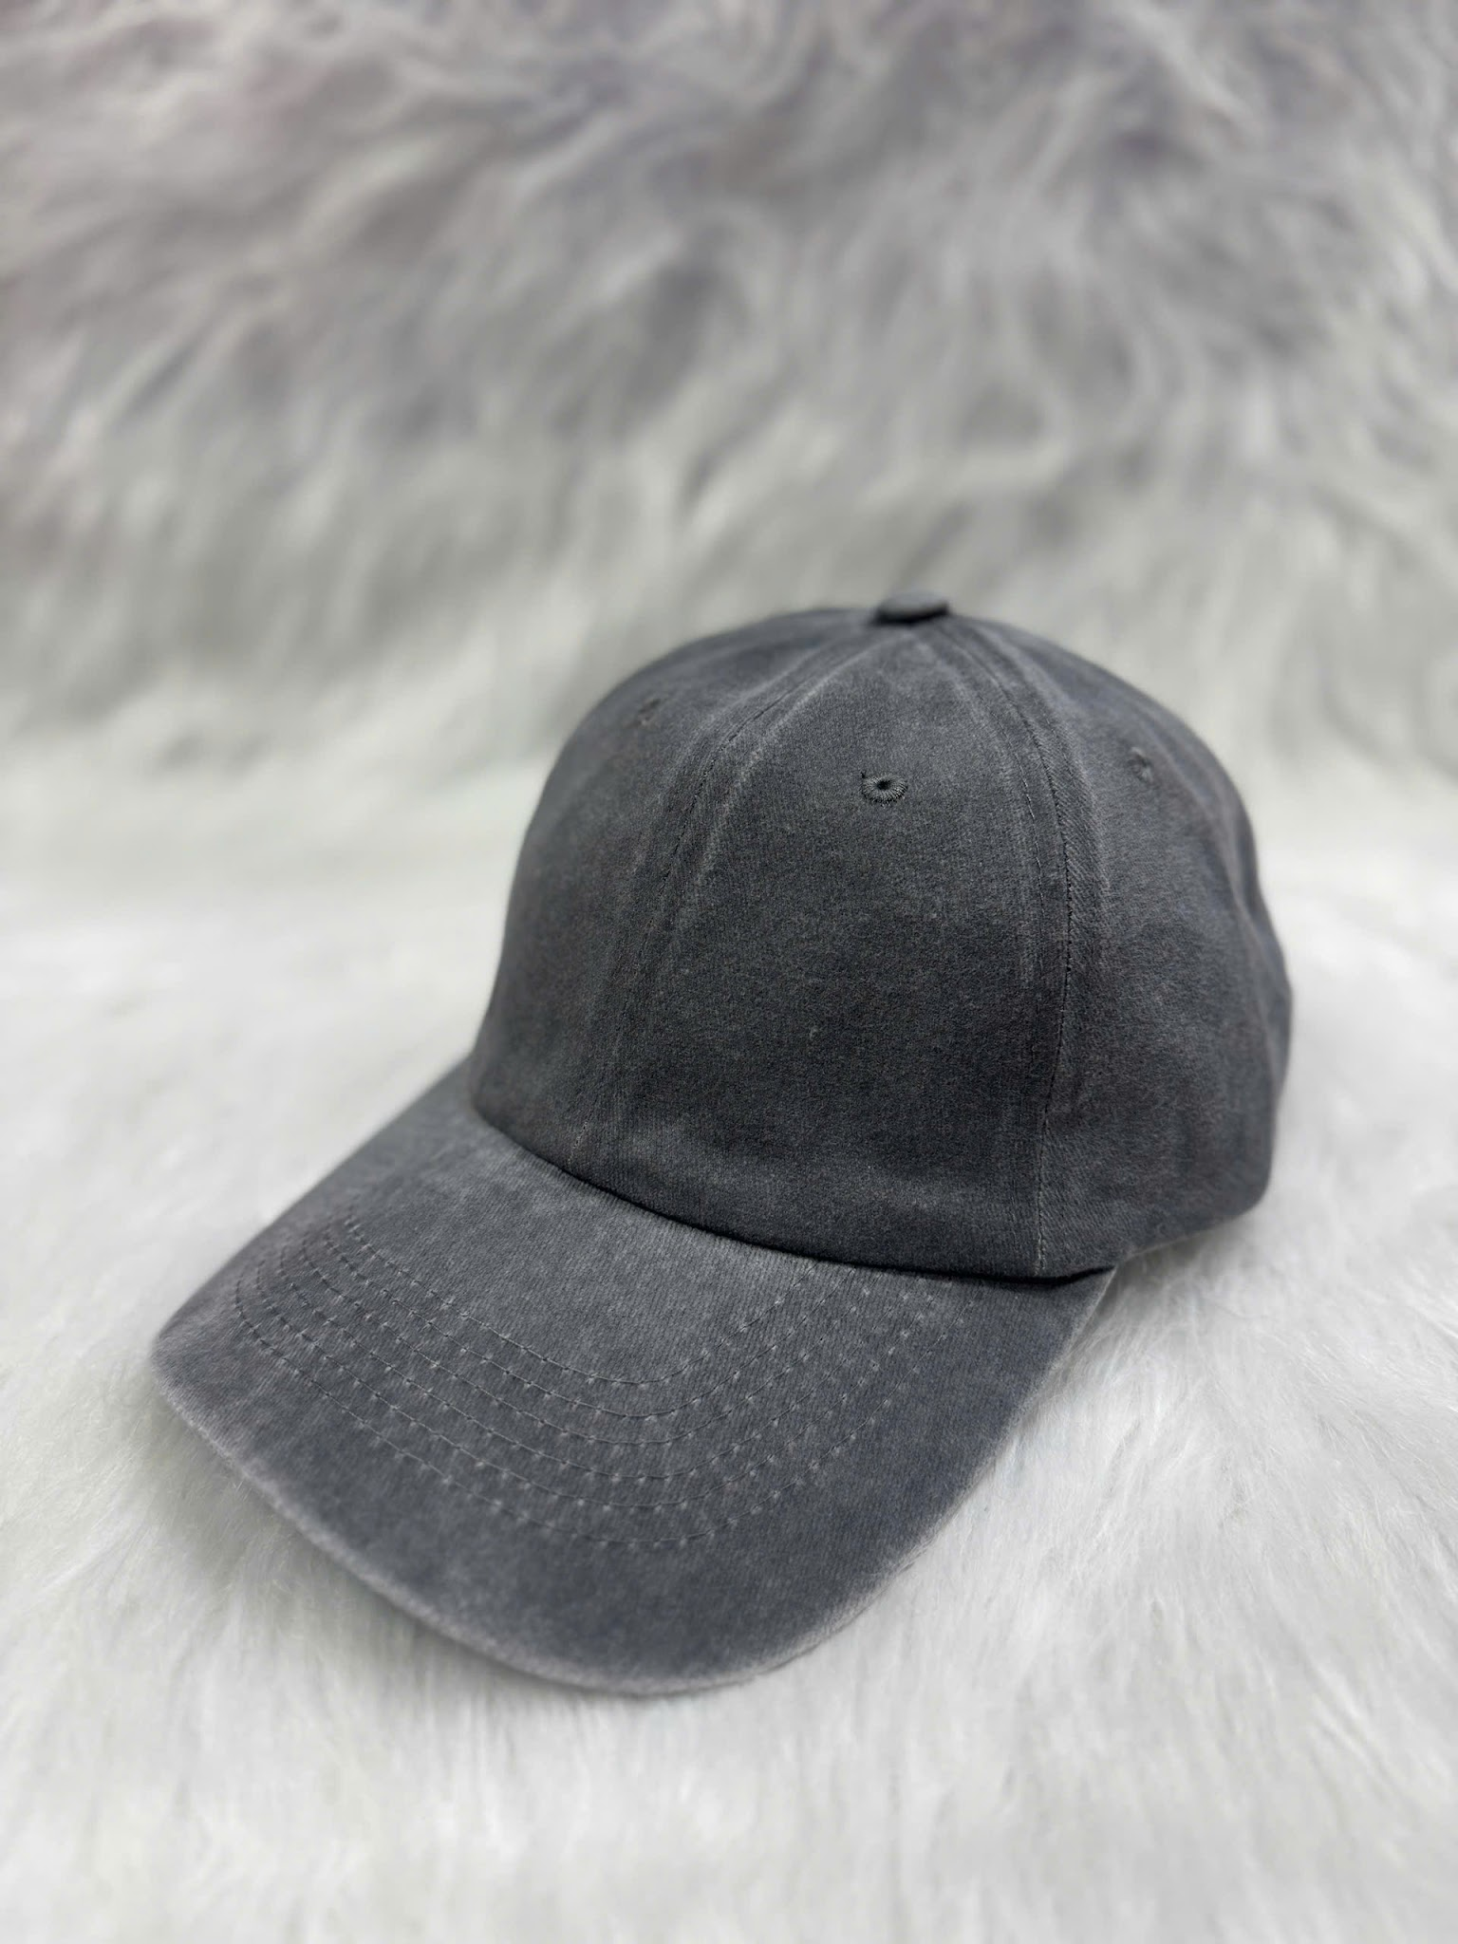 | 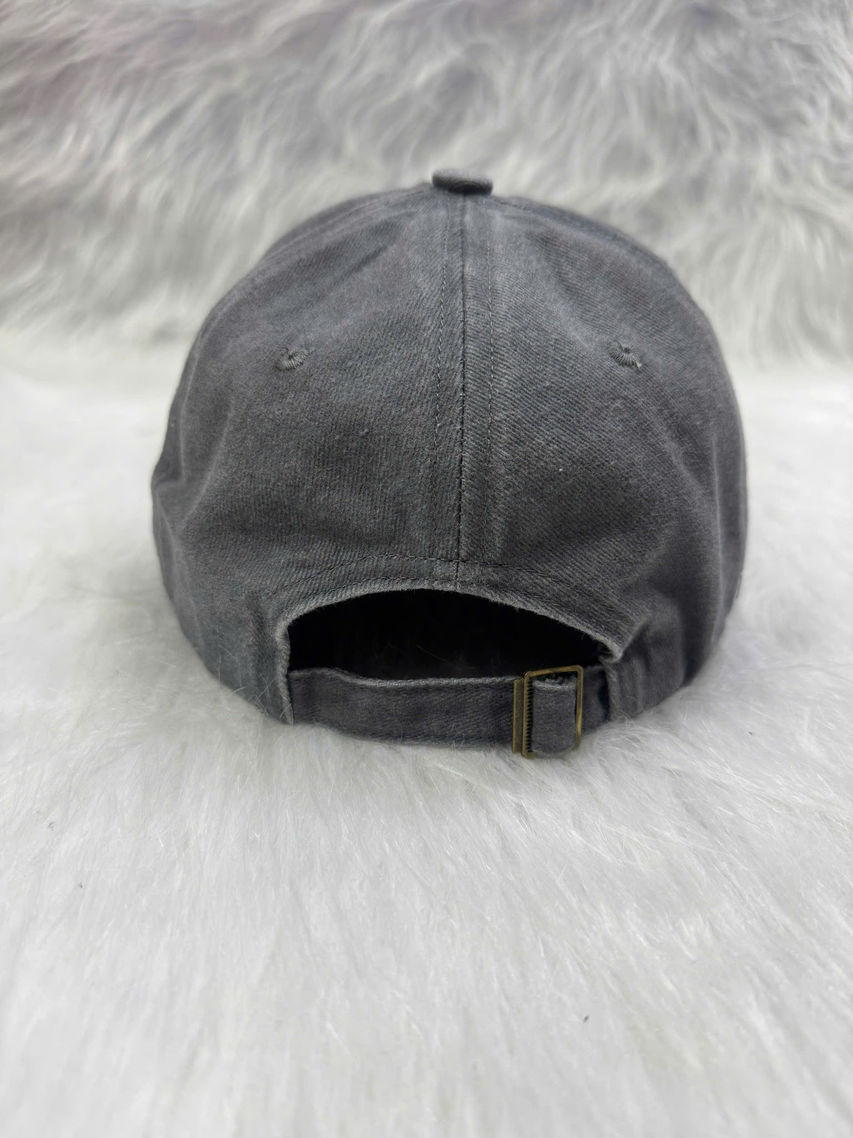 | 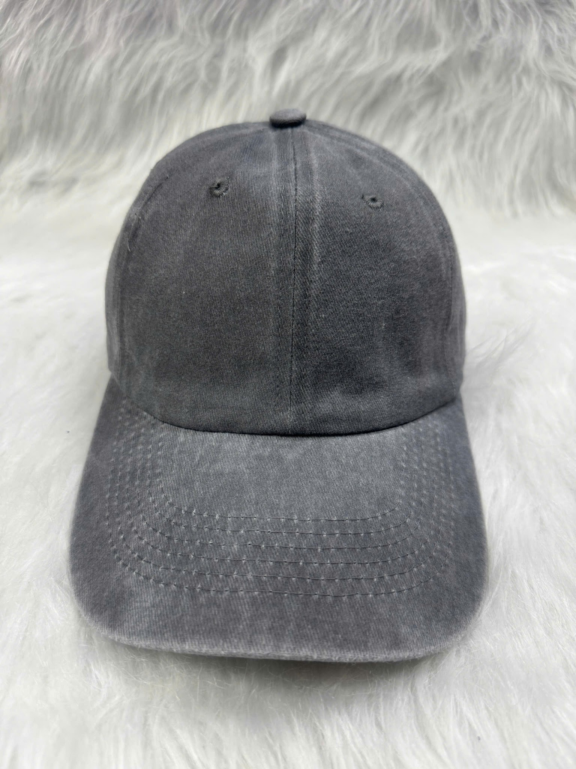 |  |  |  | Thời gian sản xuất: 1-3 bds Thời gian ship: 7-12 bds |  | Update sau 5 tuần chạy phôi này | Free phí đổi sang file thêu Free vùng thêu thứ 2 === Trước mũ : MAX dài 120mm- cao 60mm ( ăn theo 1 chiều max) Sau mũ nếu là file chữ cong k dài quá 100mm _ Còn nếu chữ thẳng k quá 60mm do có phần trống sau mũ File cạnh trái- phải mũ : Max dài 60cm- cao 50mm ( ăn theo 1 chiều max ) Các màu trong file là các màu có sẵn của mũ
E | 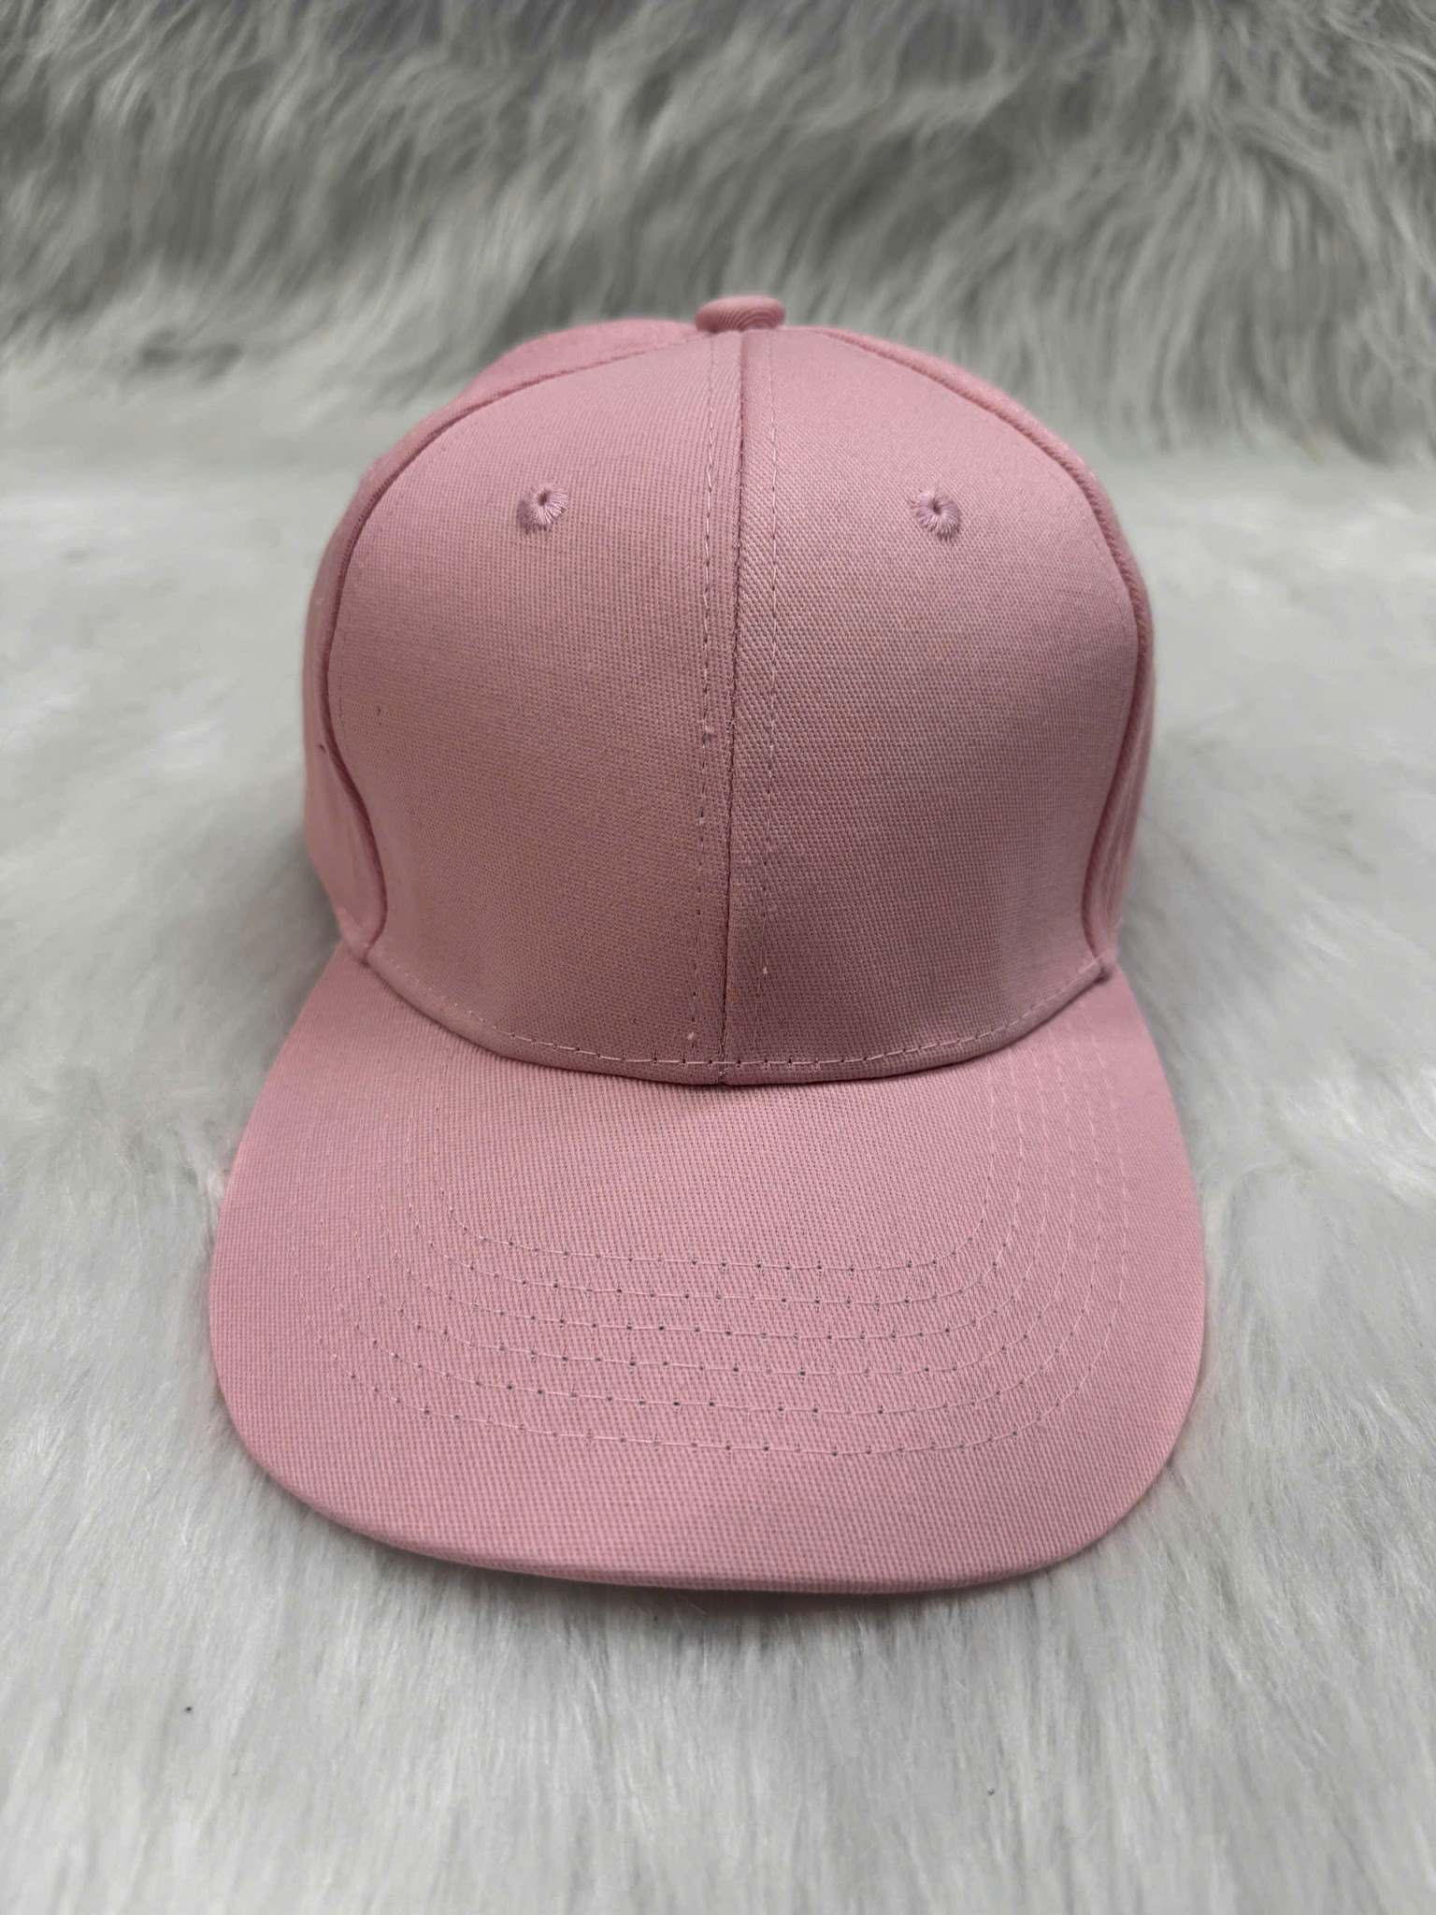 | 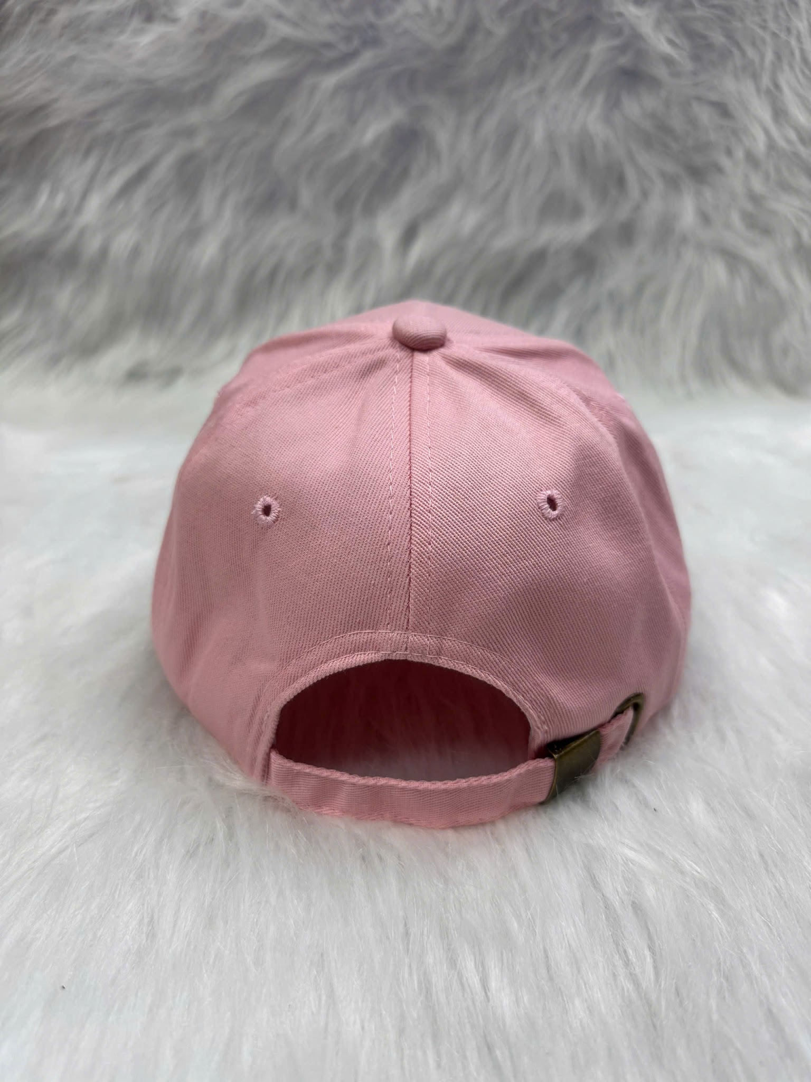 | 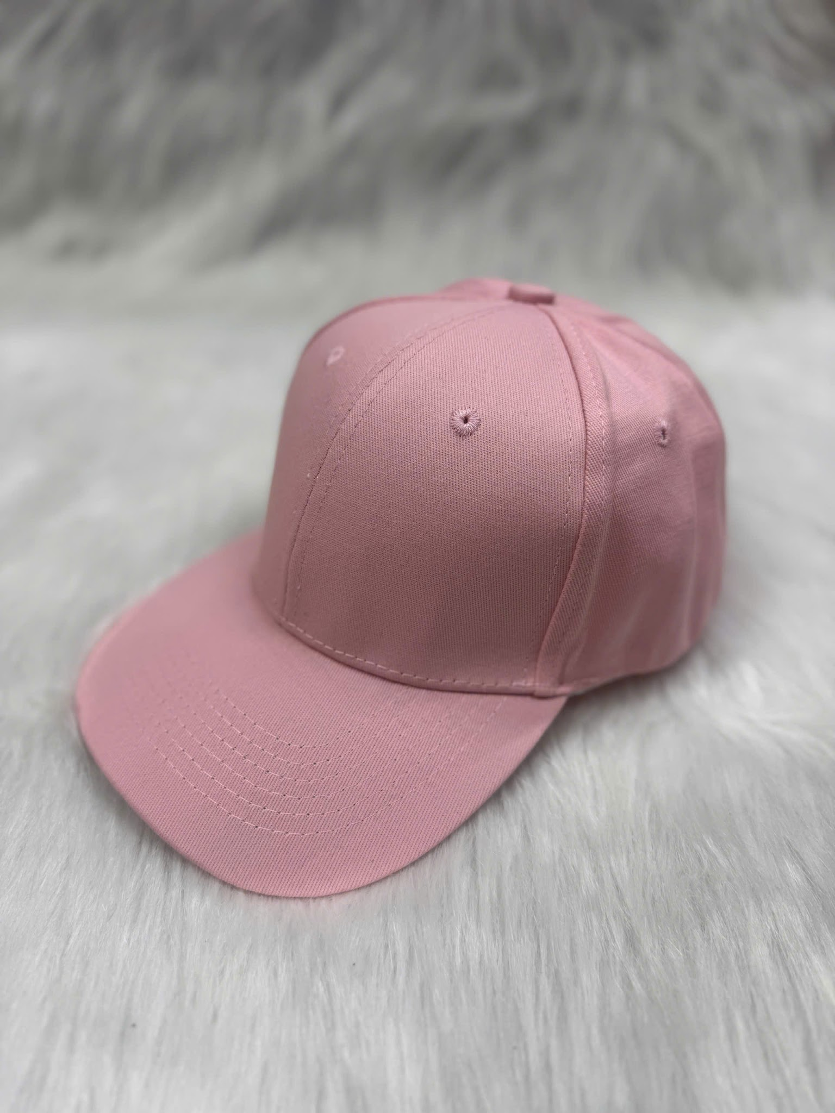 |  |  |  |  |  |  | Free phí đổi sang file thêu Free vùng thêu thứ 2 === Trước mũ : MAX dài 120mm- cao 60mm ( ăn theo 1 chiều max) Sau mũ nếu là file chữ cong k dài quá 100mm _ Còn nếu chữ thẳng k quá 60mm do có phần trống sau mũ File cạnh trái- phải mũ : Max dài 60cm- cao 50mm ( ăn theo 1 chiều max ) Các màu trong file là các màu có sẵn của mũ
F | 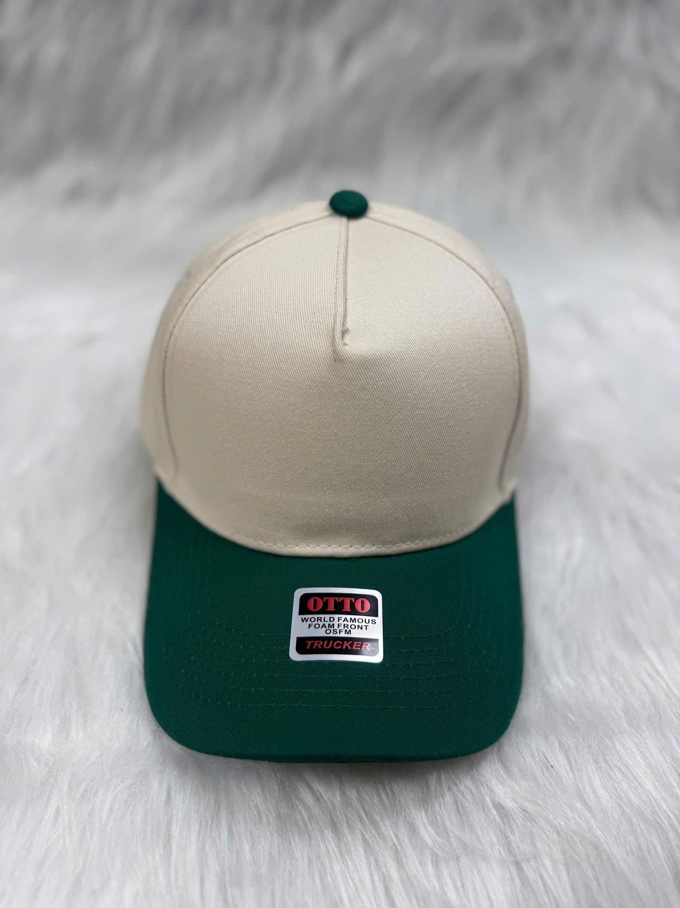 | 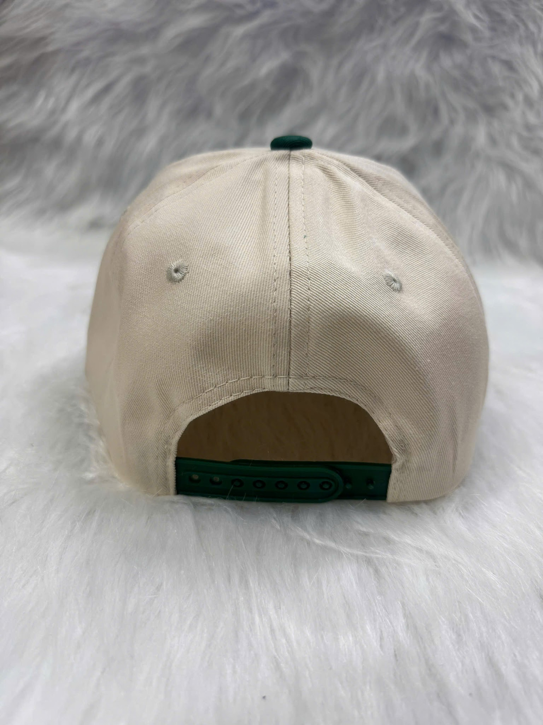 | 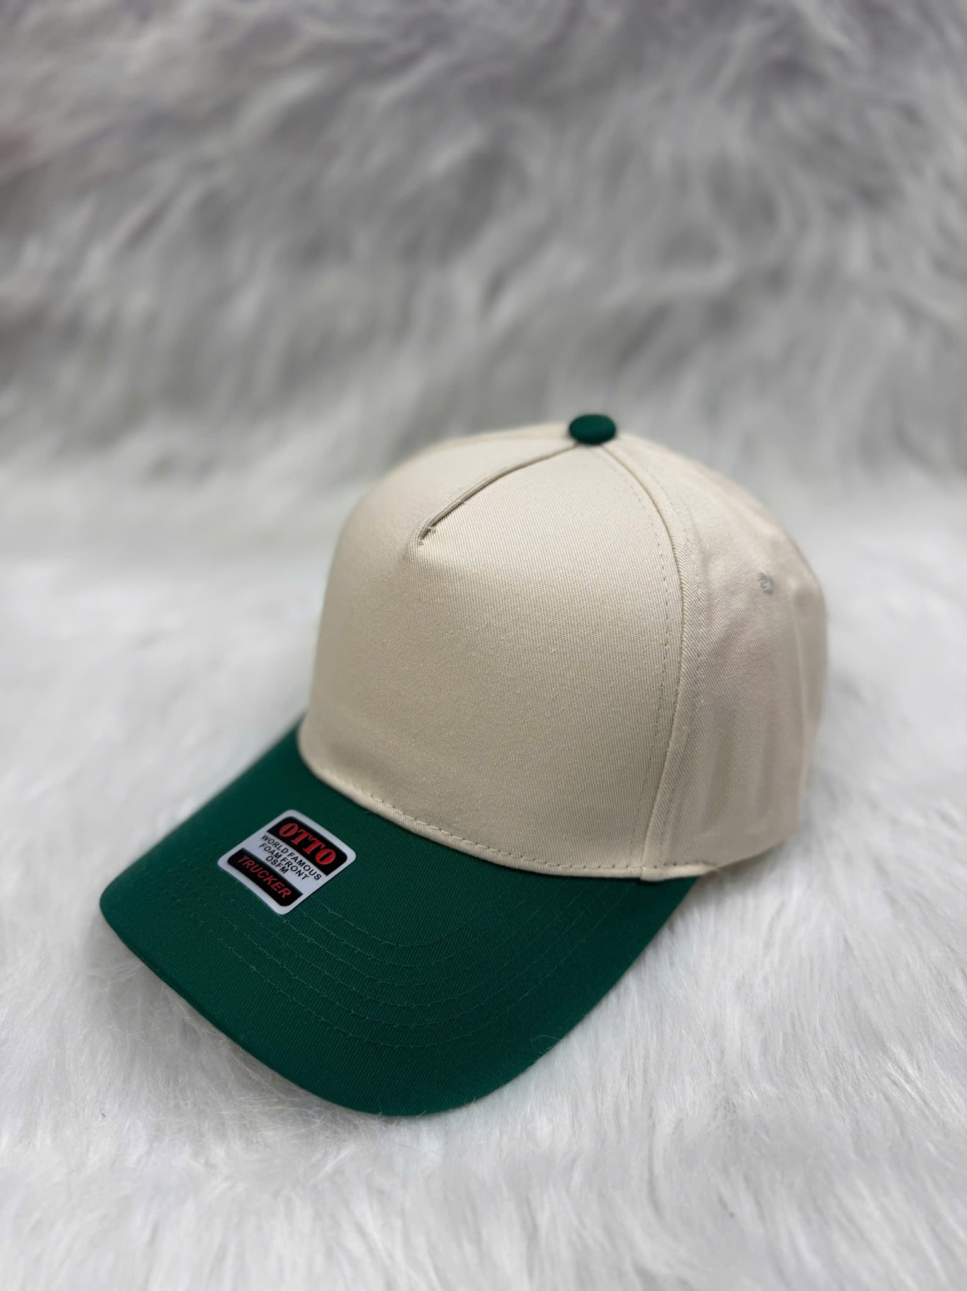 |  |  |  |  |  |  | Free phí đổi sang file thêu Free vùng thêu thứ 2 === Trước mũ : MAX dài 120mm- cao 60mm ( ăn theo 1 chiều max) Sau mũ nếu là file chữ cong k dài quá 100mm _ Còn nếu chữ thẳng k quá 60mm do có phần trống sau mũ File cạnh trái- phải mũ : Max dài 60cm- cao 50mm ( ăn theo 1 chiều max ) Các màu trong file là các màu có sẵn của mũ
G | 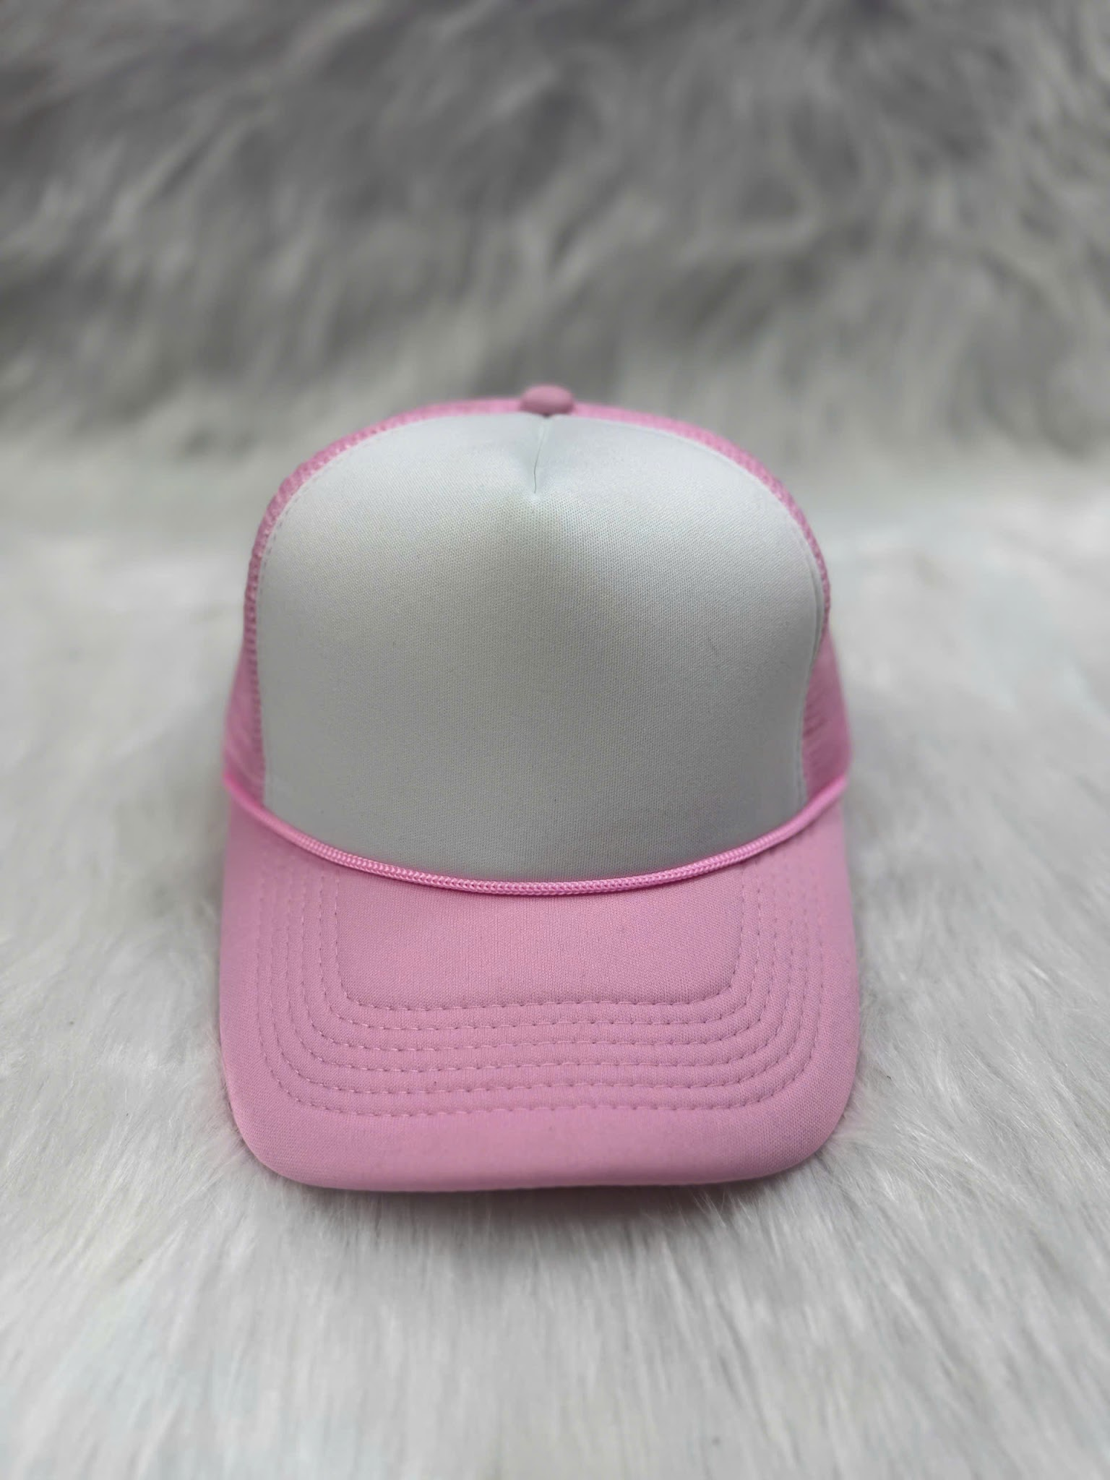 | 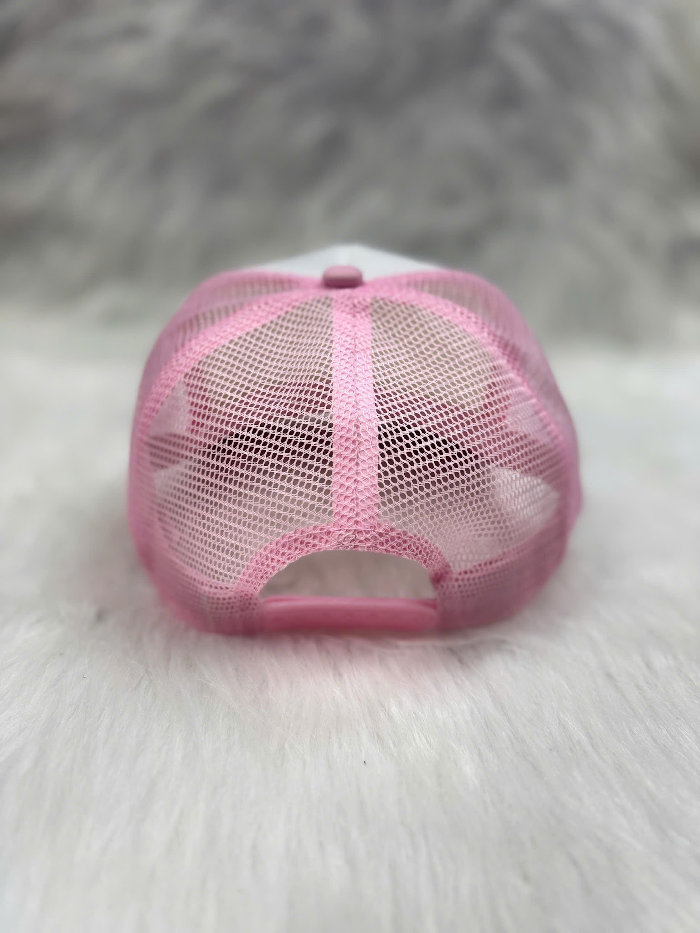 | 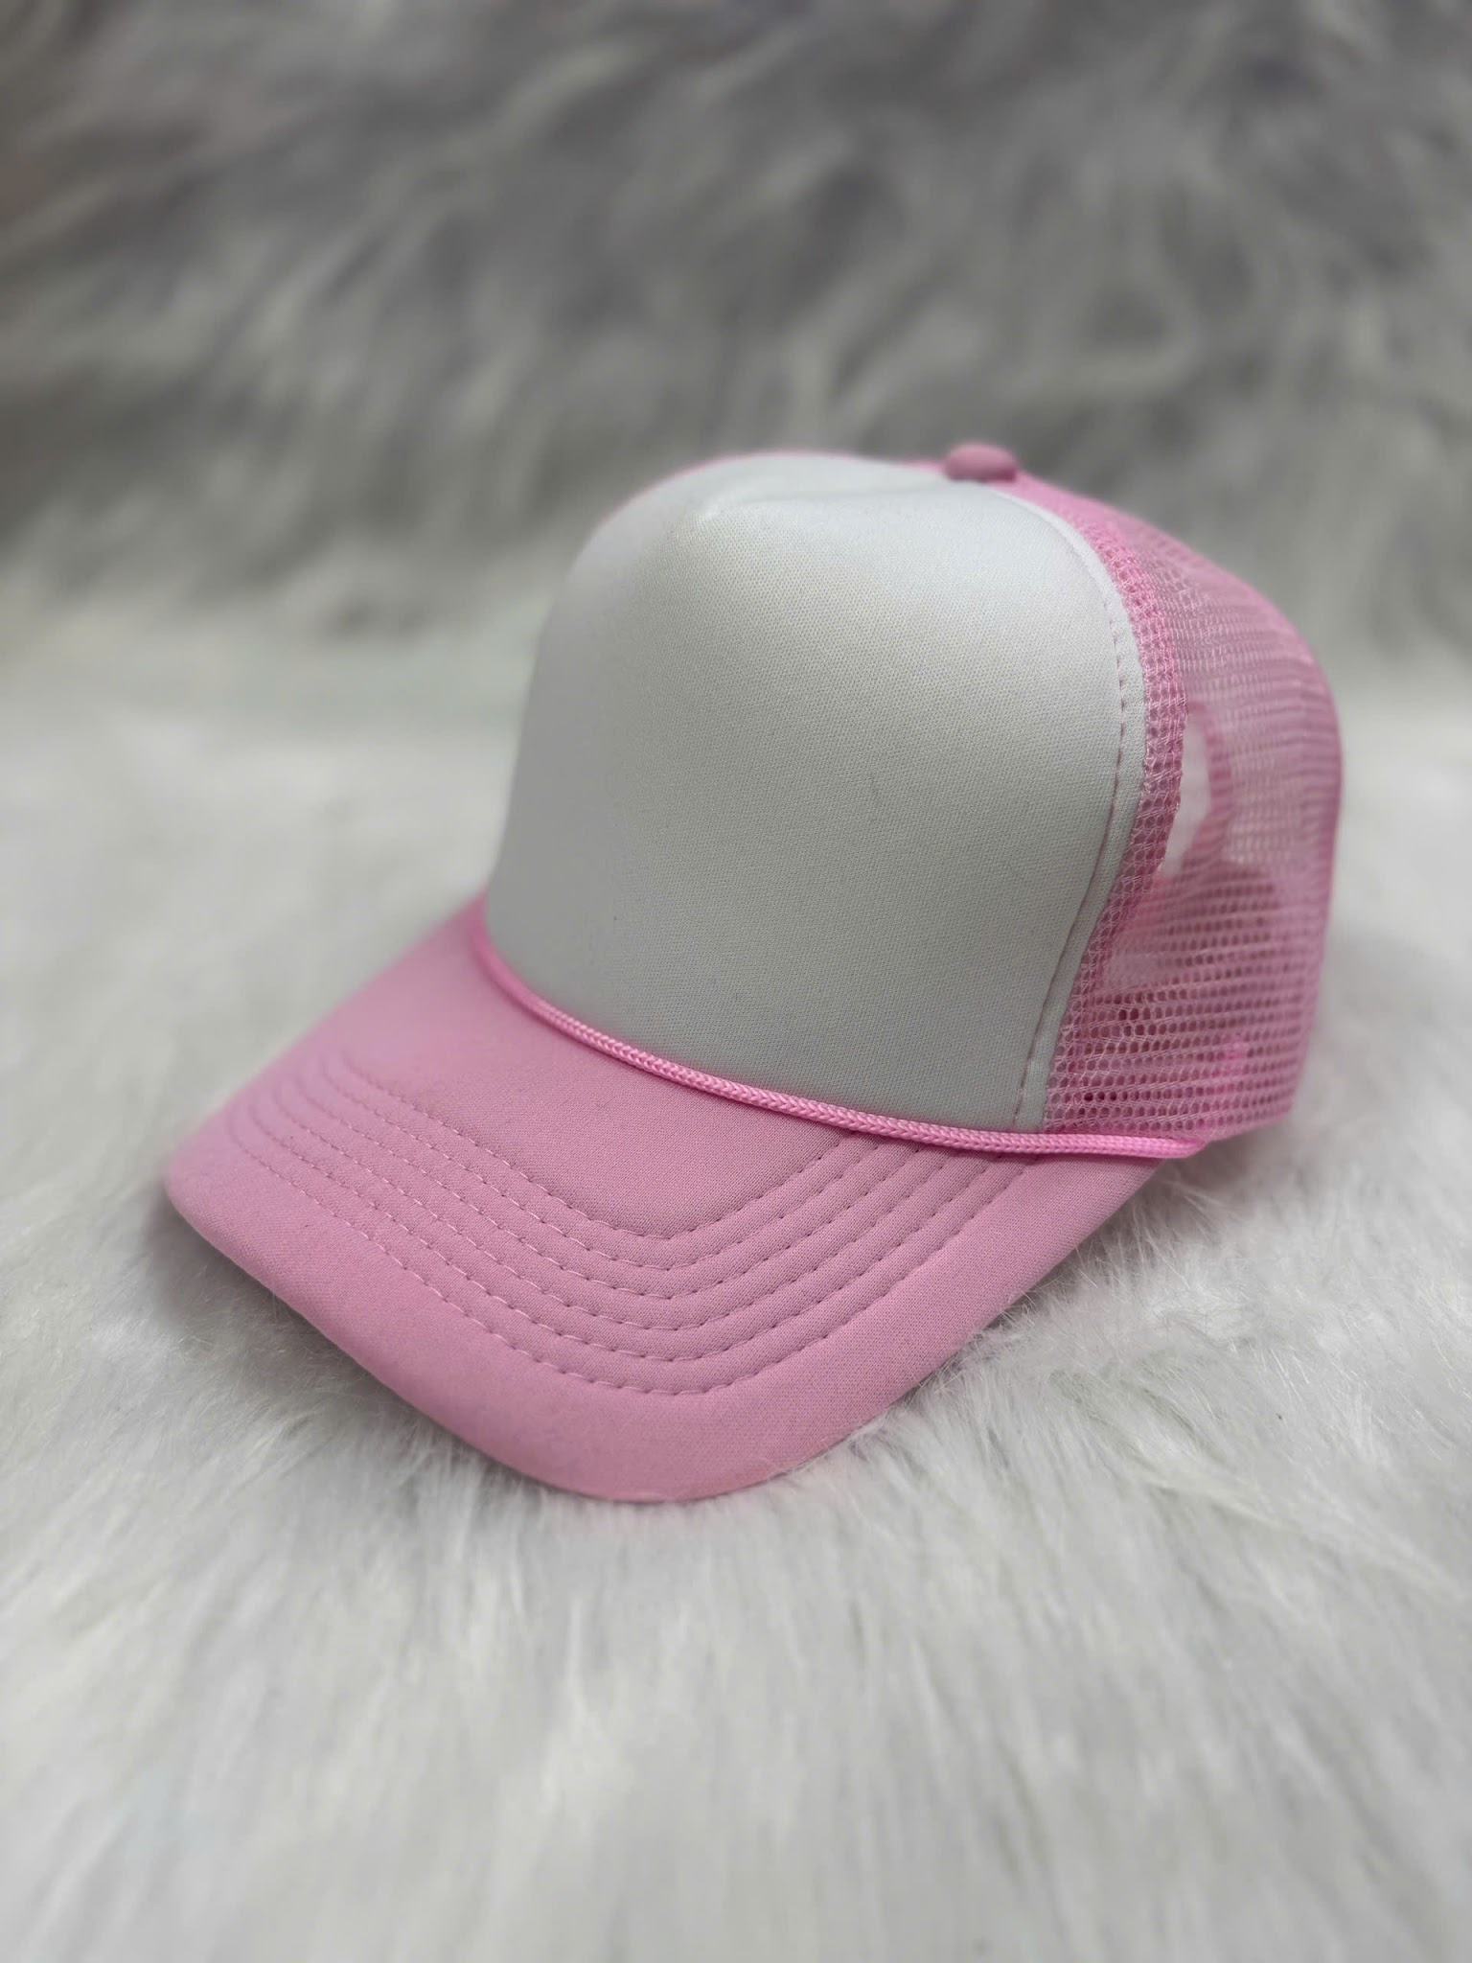 |  |  |  |  |  |  | Free phí đổi sang file thêu Free vùng thêu thứ 2 Trước mũ : MAX dài 120mm- cao 60mm ( ăn theo 1 chiều max) Các màu trong file là các màu có sẵn của mũ
H | 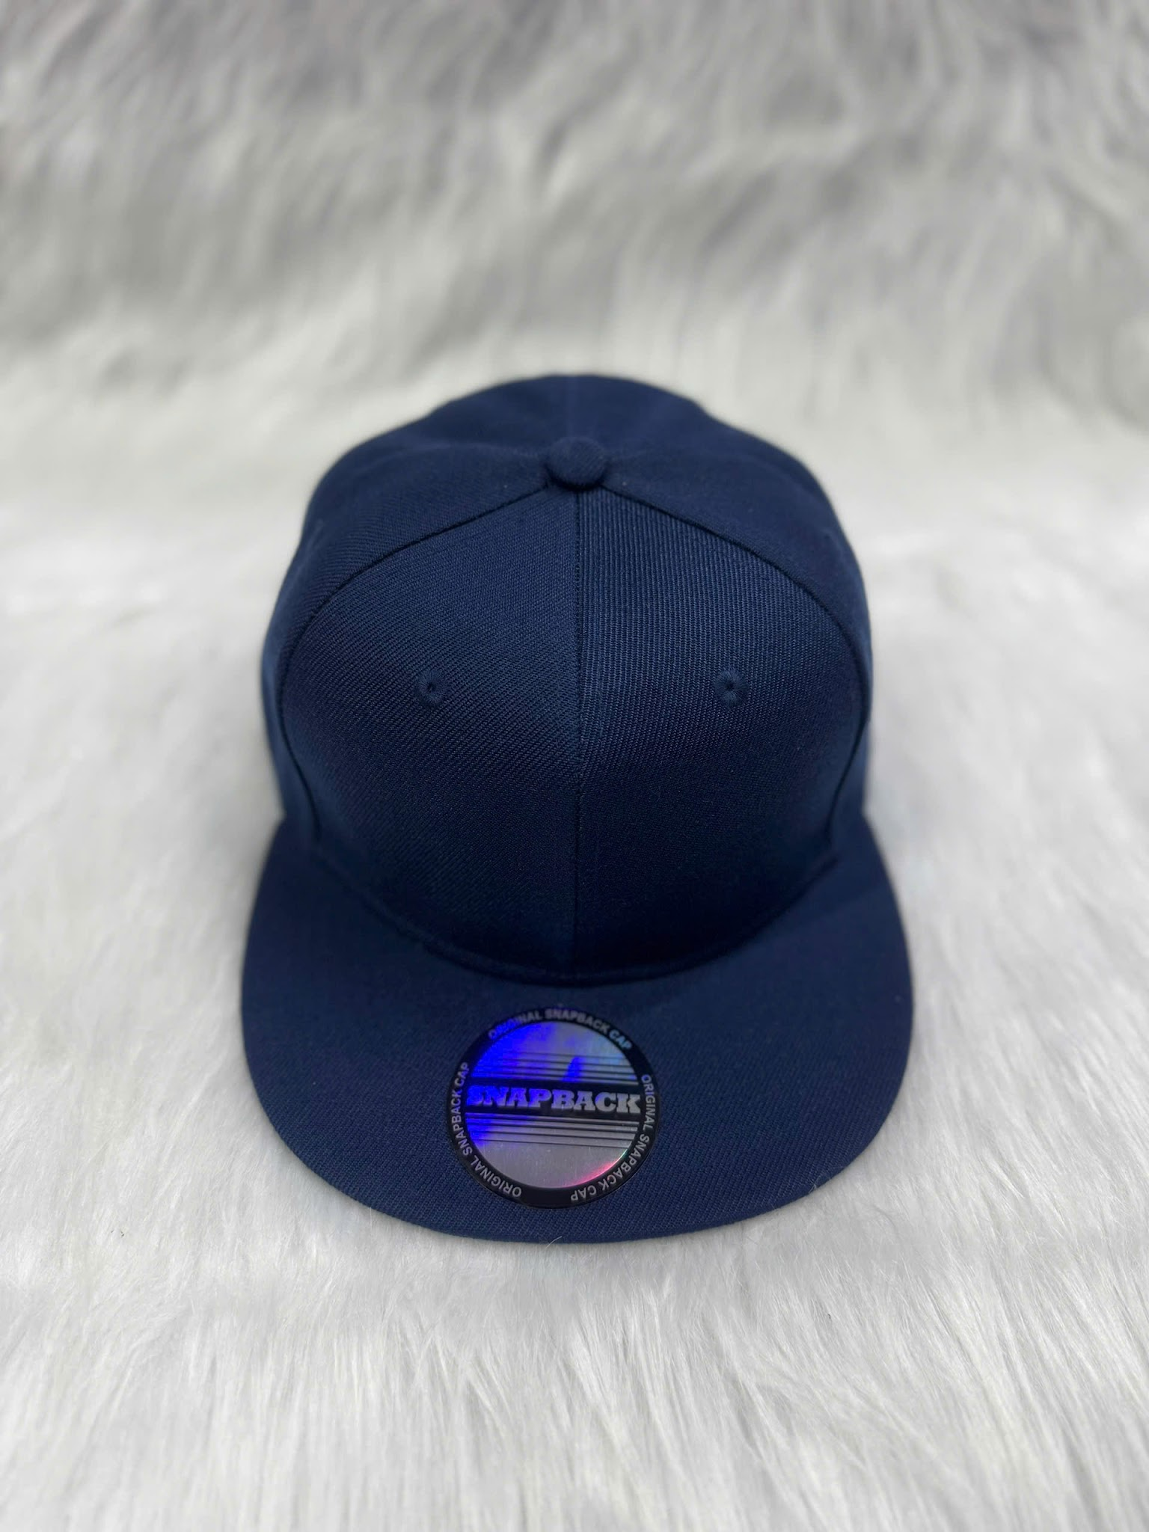 | 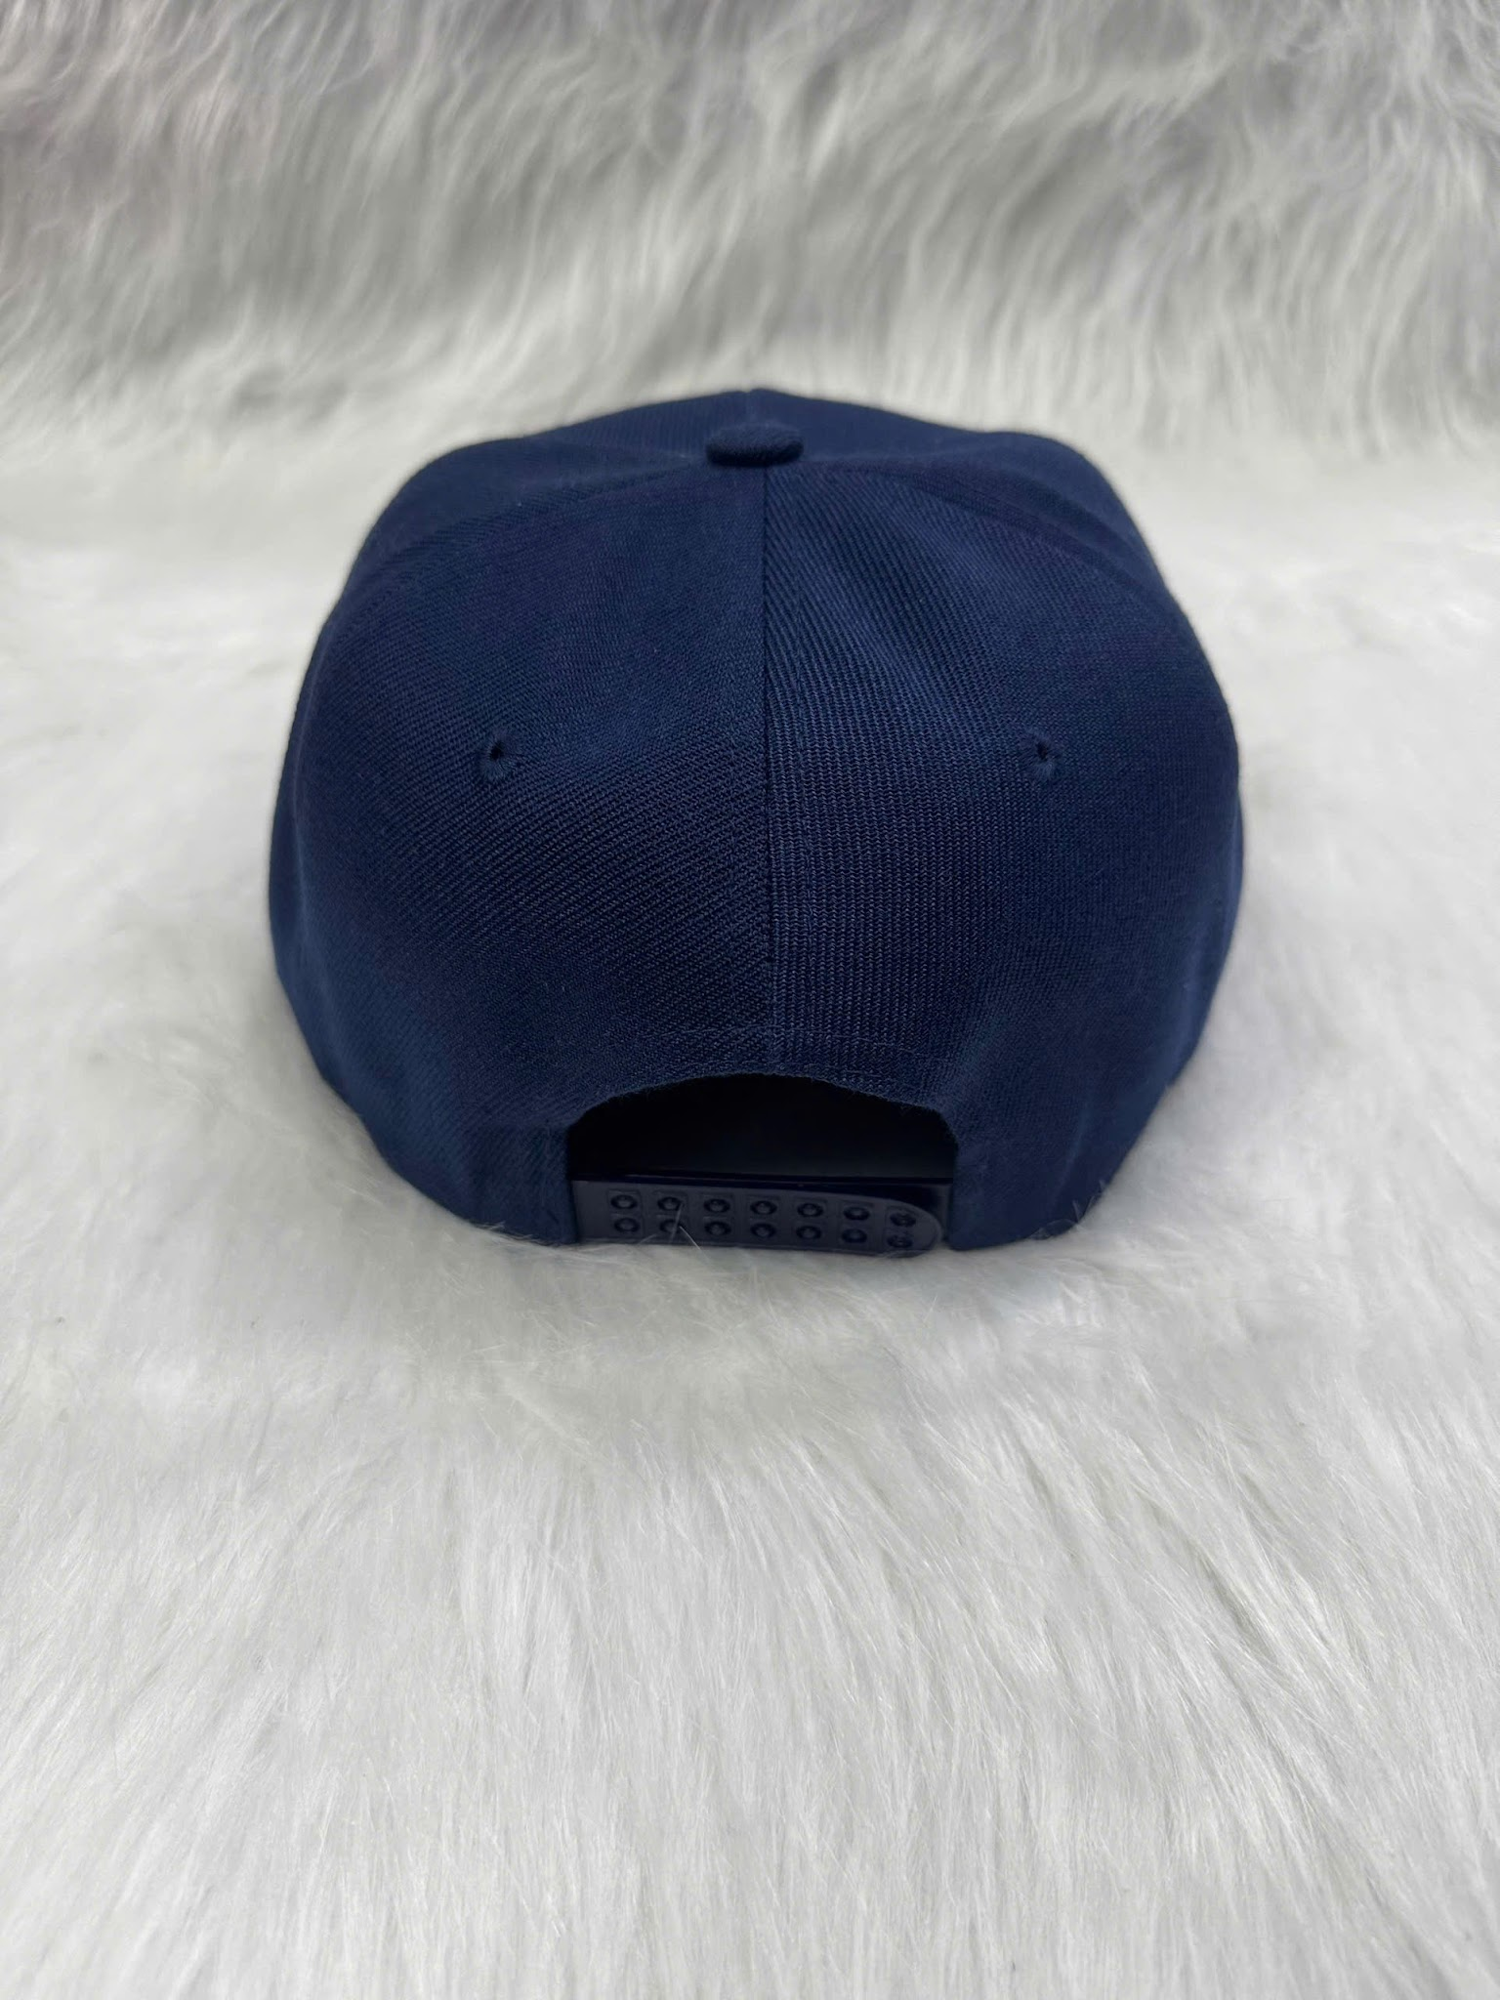 | 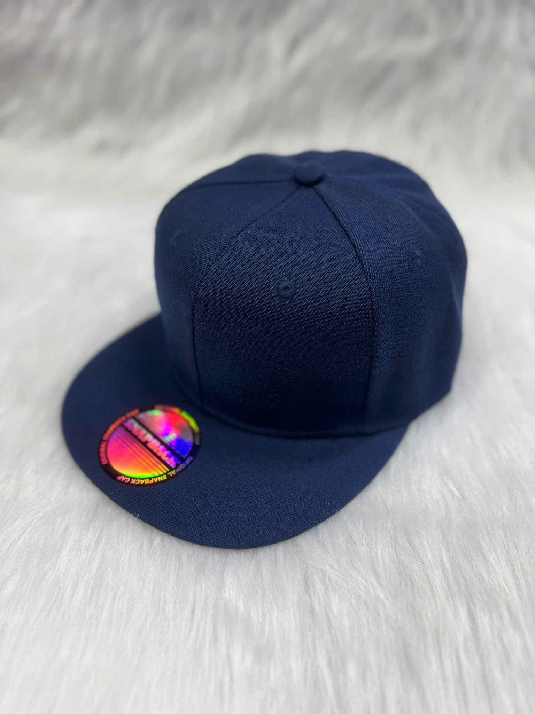 |  |  |  |  |  |  | Free phí đổi sang file thêu Free vùng thêu thứ 2 === Trước mũ : MAX dài 120mm- cao 60mm ( ăn theo 1 chiều max) Sau mũ nếu là file chữ cong k dài quá 100mm _ Còn nếu chữ thẳng k quá 60mm do có phần trống sau mũ File cạnh trái- phải mũ : Max dài 60cm- cao 50mm ( ăn theo 1 chiều max ) Các màu trong file là các màu có sẵn của mũ

Về giá
Ký hiệu | Product Type (CAP) | Detail |  | Pricing 1 | Pricing 2 | Shipping cost: Economy |  | Shipping cost: Ground |  | Shipping cost: Express |  | Shipping cost: 2 Days |  | Shipping cost: Overnight
 |  | Size | Optional |  |  | Price Ship | Total Price (fulfill) | Price Ship | Total Price (fulfill) | Price Ship | Total Price (fulfill) | Price Ship | Total Price (fulfill) | Price Ship | Total Price (fulfill)
A | AOP CAP | One size | N/A | 13.2 | N/A | 0 | 13.2 | N/A | N/A | N/A | N/A | N/A | N/A | N/A | N/A
B | All-over Print Trucker Cap | One size | N/A | 19.3 | N/A | 0 | 19.3 | N/A | N/A | N/A | N/A | N/A | N/A | N/A | N/A
C | Leather Patch Snapback Trucker Cap 112 (Made in US) | One size | N/A | 11.75 | N/A | 4.55 | 16.3 | N/A | N/A | N/A | N/A | N/A | N/A | N/A | N/A
K | Engraved Leather Patch Snapback Trucker Cap 112 (Made in US) | One size | N/A | 11.99 | N/A | 4.99 | 16.98 | N/A | N/A | N/A | N/A | N/A | N/A | N/A | N/A
D | CAP/HAT/DAD CAP/VINATAGE (thêu) | One size | N/A | 13 | N/A | 0 | 13 | N/A | N/A | N/A | N/A | N/A | N/A | N/A | N/A
I | Frame Two-Tone Cap | One size | N/A | 15.44 | N/A | 4.49 | 19.93 | 4.89 | 20.33 | N/A | N/A | N/A | N/A | N/A | N/A
E | NORMAL (thêu) | One size | N/A | 13 | N/A | 0 | 13 | N/A | N/A | N/A | N/A | N/A | N/A | N/A | N/A
F | Baseball Cap (thêu) | One size | N/A | 14 | N/A | 0 | 14 | N/A | N/A | N/A | N/A | N/A | N/A | N/A | N/A
G | Trucker Cap (thêu) | One size | N/A | 15 | N/A | 0 | 15 | N/A | N/A | N/A | N/A | N/A | N/A | N/A | N/A
H | Snap back (thêu) | One size | N/A | 16 | N/A | 0 | 16 | N/A | N/A | N/A | N/A | N/A | N/A | N/A | N/A
Setup giá bán
Product Type (CAP) |  | Set up giá bán
 | Size | Giá hiển thị | Giá customsize 1 | Giá customsize 2 | Giá ship min | Total Price | 0% | 2.5% | 17% | Profit | Tỷ lệ profit/price (fulfill) | Profir Margin | After Total Price | After Total Price
A | AOP CAP | One size
B | All-over Print Trucker Cap | One size
C | Leather Patch Snapback Trucker Cap 112 (Made in US) | One size
K | Engraved Leather Patch Snapback Trucker Cap 112 (Made in US) | One size
D | CAP/HAT/DAD CAP/VINATAGE (thêu) | One size
I | Frame Two-Tone Cap | One size
E | NORMAL (thêu) | One size
F | Baseball Cap (thêu) | One size
G | Trucker Cap (thêu) | One size
H | Snap back (thêu) | One size

